Feuil1
Le chiffre d’affaires (CA) est la somme des montants des affaires réalisées par une entreprise avec les tiers ou des ventes de marchandises, de produits fabriqués, et de prestations de services et des produits des activités annexes réalisées par une entreprise au cours d’un exercice comptable. Il peut être exprimé hors taxes (HT) ou toutes taxes comprises (TTC) s’il inclut notamment la TVA.


B O U L A N G E R I E
Comment Calculer vos Prix de Vente


Ventes en gros de tabacs
Variation du chiffre d’affaire :

mois38200@gmail,com

Feuil2
B O U L A N G E R I E
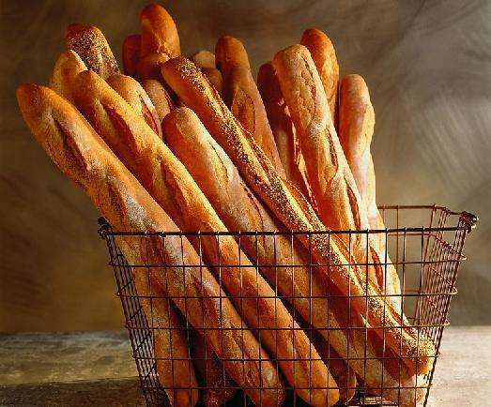

 |  |  |  |  |  |  |  |  | E

Les exonérations édictées, en matière de TVA
1.1 - Les opérations de vente portant sur le pain, les farines panifiables utilisées à la fabrication de ce pain et les céréales utilisées à la fabrication de ces farines ainsi que celles portant sur les semoules;

tap 1%. IRG abbatement de 35% art 21-1 CID uniquement pour la fabrication de pain
exonération de la taxe sur les activités polluantes ou dangereuses. art 53 LF2012
CH.A plus 15 000 000,00 da tu basculé a déclaration controlé le réel tu paie 2% TAP,
tu paie aussi IRG des salaires, . et IBS 26%..

F | Les achats | 5,000,000 |  | farine

 | Prix kg de farine |  | 25.00 |  |  | da

 | Le nombre des kg de farine |  | 200,000.00 |  |  | da

 | Le nombre des balle |  | 2,000.00

 | détermination de chiffre d’affaires |  | 400 |  | Baguettes |  | 10.00 | Prix

 | chiffre d’affaires |  |  | 8,000,000.00 |  |  | da

Feuil3
Ventes en gros de tabacs
 |  |  |  |  |  |  |  | E

Réfaction de 50 % en matière de TAP.
Cette réfaction est toutefois subordonnée à la souscription de l'état des ventes en gros modèle 104.
Les ventes en espèces de tabacs sont exclues de cette réfaction.
TVA 19 % avec droit à déduction

 |  |  |  |  |  |  | La consommation de tabac est nocive pour la sante
F | Les achats |  | 190.00

 | Marge brute |  |  | 198.93

 | Marge net |  |  |  | 3% | 5.97

 |  | le chiffre d’affaire |  |  | 204.90

Feuil4
Comment Calculer vos Prix de Vente
 |  |  |  |  |  | E

PRIX DE VENTE

Frais d'achat
Prix d'achat | a | 100,000.00 |  |  | 500.00
Frais de production
COUT D'ACHAT | a | 100,500.00 |  |  | 200.00

Frais de distributiun
COUT DE PRODUCTlON | a | 100,700.00 |  |  | 600.00
Marge
COUT DE REVlENT | a | 101,300.00 |  |  | 5.00%

 |  |  |  | Prix de vente

 |  |  | 106,365.00

Feuil5
Variation du chiffre d’affaire
 |  |  |  |  |  | E

Le taux de variation du chiffre d’affaires (CA) est calculé entre deux périodes et a pour but de suivre l’évolution de vos encaissements.

réalisé un chiffre d’affaires de |  | 10,000.00 |  | En | 2020

réalisé un chiffre d’affaires de |  | 9,000.00 |  | En | 2021

 | taux de variation |  | 11.11%

